CARAT. GENERAL
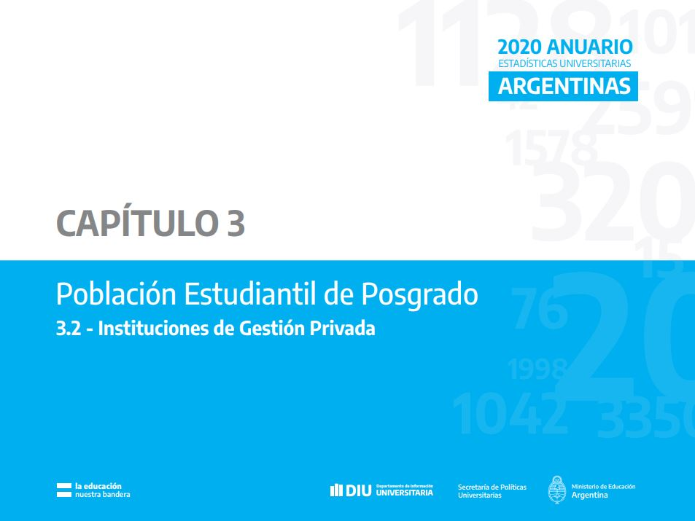

G.3.2.1 al 3
Gráfico 3.2.1 - Estudiantes de títulos de posgrado según rama y tipo de título. Instituciones de gestión privada e internacional. Año 2020

 |  | Doctorado | Maestría | Especialización
 | Ciencias Aplicadas | 197 | 756 | 740
 | Ciencias Básicas | 0 | 108 | 45
 | Ciencias de la Salud | 1,097 | 2,167 | 5,761
 | Ciencias Humanas | 1,142 | 1,818 | 4,687
 | Ciencias Sociales | 2,011 | 17,445 | 5,743

Fuente: Departamento de Información Universitaria - SPU

Gráfico 3.2.2 - Nuevas/os Inscriptas/os de títulos de posgrado según rama y tipo de título. Instituciones de gestión privada e internacional. Año 2020

 |  | Doctorado | Maestría | Especialización
 | Ciencias Aplicadas | 75 | 308 | 291
 | Ciencias Básicas | - | 0 | 9
 | Ciencias de la Salud | 0 | 33 | 20
 | Ciencias Humanas | - | #VALUE! | 35
 | Ciencias Sociales | #VALUE! | #VALUE! | 334

Fuente: Departamento de Información Universitaria - SPU

Gráfico 3.2.3 - Egresadas/os de títulos de posgrado según rama y tipo de título. Instituciones de gestión privada e internacional. Año 2020

 | Etiquetas de fila | Doctorado | Maestría | Especialización
 | Ciencias Aplicadas | 17 | 56 | 90
 | Ciencias Básicas | - | 0 | 4
 | Ciencias de la Salud | 0 | 9 | 4
 | Ciencias Humanas | - | #VALUE! | 15
 | Ciencias Sociales | #VALUE! | #VALUE! | 125

Fuente: Departamento de Información Universitaria - SPU

G.3.2.4 al 6
Gráfico 3.2.4 - Estudiantes de títulos de posgrado por tipo de título según región CPRES. Instituciones de gestión privada e internacional. Año 2020

 |  |  | Doctorado | Maestría | Especialización
 |  | Región Bonaerense | 0 | 111 | 174
 |  | Región Centro | 1,025 | 2,271 | 2,404
 |  | Región Metropolitana | 3,041 | 18,813 | 12,669
 |  | Región Noreste | 21 | 48 | 442
 |  | Región Noroeste | 0 | 382 | 569
 |  | Región Nuevo Cuyo | 349 | 657 | 689
 |  | Región Sur | 11 | 12 | 29

Fuente: Departamento de Información Universitaria - SPU

Gráfico 3.2.5 - Nuevas/os inscriptas/os de títulos de posgrado por tipo de título según región CPRES. Instituciones de gestión privada e internacional. Año 2020

 |  | Etiquetas de fila | Doctorado | Maestría | Especialización
 |  | Región Bonaerense | 0 | 46 | 62
 |  | Región Centro | 287 | 1,221 | 709
 |  | Región Metropolitana | 1,033 | 5,826 | 5,286
 |  | Región Noreste | 3 | 46 | 91
 |  | Región Noroeste | 0 | 103 | 303
 |  | Región Nuevo Cuyo | 11 | 184 | 37
 |  | Región Sur | 1 | 0 | 26

Fuente: Departamento de Información Universitaria - SPU

Gráfico 3.2.6 - Egresadas/os de títulos de posgrado por tipo de título según región CPRES. Instituciones de gestión privada e internacional. Año 2020

 |  | Doctorado | Maestría | Especialización
 | Región Bonaerense | 0 | 0 | 16
 | Región Centro | 20 | 192 | 287
 | Región Metropolitana | 140 | 2,366 | 3,093
 | Región Noreste | 0 | 0 | 106
 | Región Noroeste | 0 | 35 | 65
 | Región Nuevo Cuyo | 10 | 48 | 193
 | Región Sur | 0 | 0 | 0

Fuente: Departamento de Información Universitaria - SPU

